상품제안서
코튼클라우드 호텔수건 200g 1P+UV차단 수동 암막 3단 양우산 세트 | 상품코드: S42767

 |  |  |  |  |  |  | 02-713-8555 | www.synergygift.co.kr
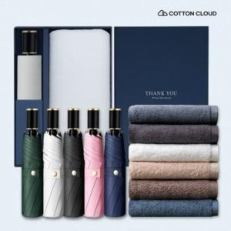

【상세/제작정보】

【인쇄/포장옵션】 | 레이저, 자수 / 포장불가능

【공급단가】 | 수량 | 60~ | 100~ | 300~ | 1,000~ | 3,000~
*VAT별도 | 단가 | 20,800원 | 20,500원 | 19,600원 | 18,800원 | 18,400원

【상품 URL】 | https://www.synergygift.co.kr:443/src/goods_detail.php?gdno=42767

